Sheet3
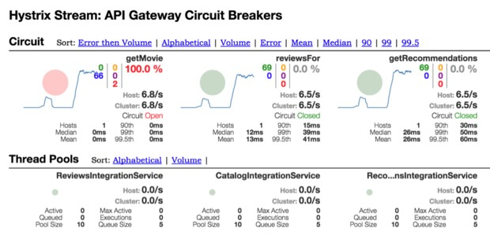
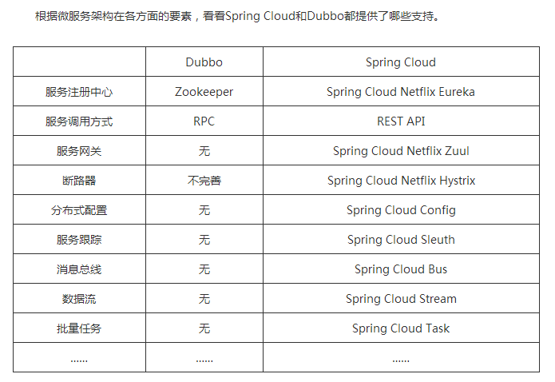

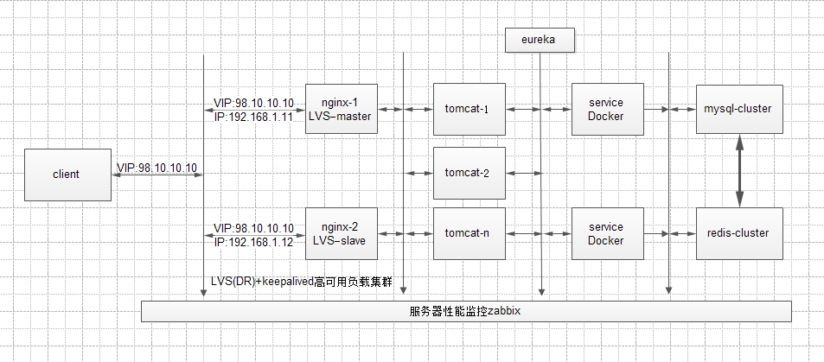

Spring Cloud Netflix通过将spring-cloud-starter-ribbon关联性添加至Spring Boot应用程序的方式实现与Ribbon的集成
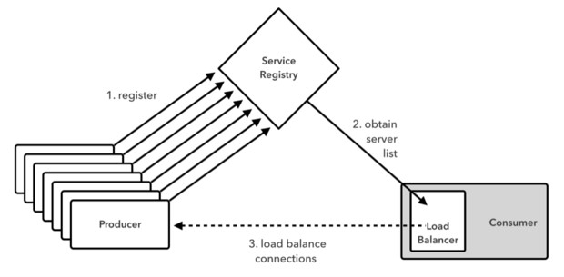

Spring Cloud Netflix-Hystrix能够为断路器以及密闭闸门等分布式系统提供一套通用型故障容错实现模式

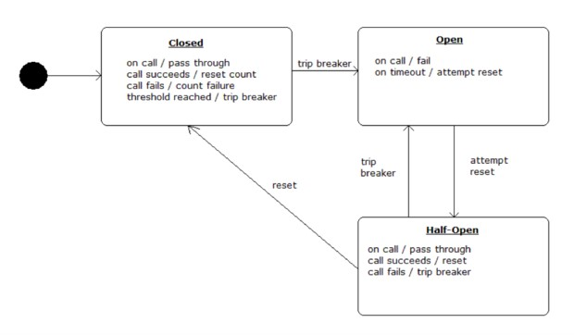

断路器能够介于服务及其远程关联性之间。如果该电路处于闭合状态，则所有指向该关联性的调用通常将直接通过。如果某一调用失败，则故障将被计入计数。而一旦失败次数达到可配置时间区间内的阈值，该电路将被跳闸至断开。在处于断开状态时，调用将不再被发往该关联，而由此产生的结果将可自行定制(包括报告异常、返回虚假数据或者调用其它关联等等)。该状态机会定期进入所谓“半开”状态，旨在检测关联性是否处于健康运作状态。在这种状态下，请求一般仍将继续得以通过。当请求成功通过时，该设备会重新回归闭合状态。而如果请求失败，则该设备会重新回归断开状态。

除了实现状态机机制之外，Hystrix还能够提供来自各断路机制的重要遥测指标流，具体包括请求计量、响应时间直方图以及成功、失败与短路请求数量等

